Sheet2
解决方案 | 产品形态 | 方案阶段 | 产品图、功能概要 | 方案描述 | 最适合的领域、场景 | 推广信息 |  | 问题对策
 |  |  |  |  |  | 已经推广过的厂商、领域 | 进展/明细 | 反馈的问题 | 是否有对策 | 对策描述 | 问题分析 | 销售评估 | 备注
ENC降噪耳机 | 头戴式话务耳机 | 成品/PCBA | 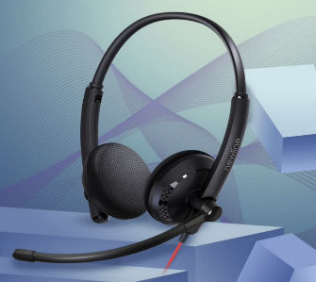 | 双麦降噪 | 话务中心、个人会议、地勤&车辆枢纽中心 | 鸿合科技 | 已量产 | 整机升级 | 有

 |  |  |  |  |  | 泽宝 | 已试产

 |  |  |  |  |  | 奥尼 | 整机Demo | 人声稍有失真
 |  |  |  |  |  |  |  | 偶尔有杂音
 |  |  |  |  |  | 灵伴 | 已试产 | 外观

 |  |  |  |  |  | 清华紫光 | 整机Demo
 | 单耳耳机 | 概念 | 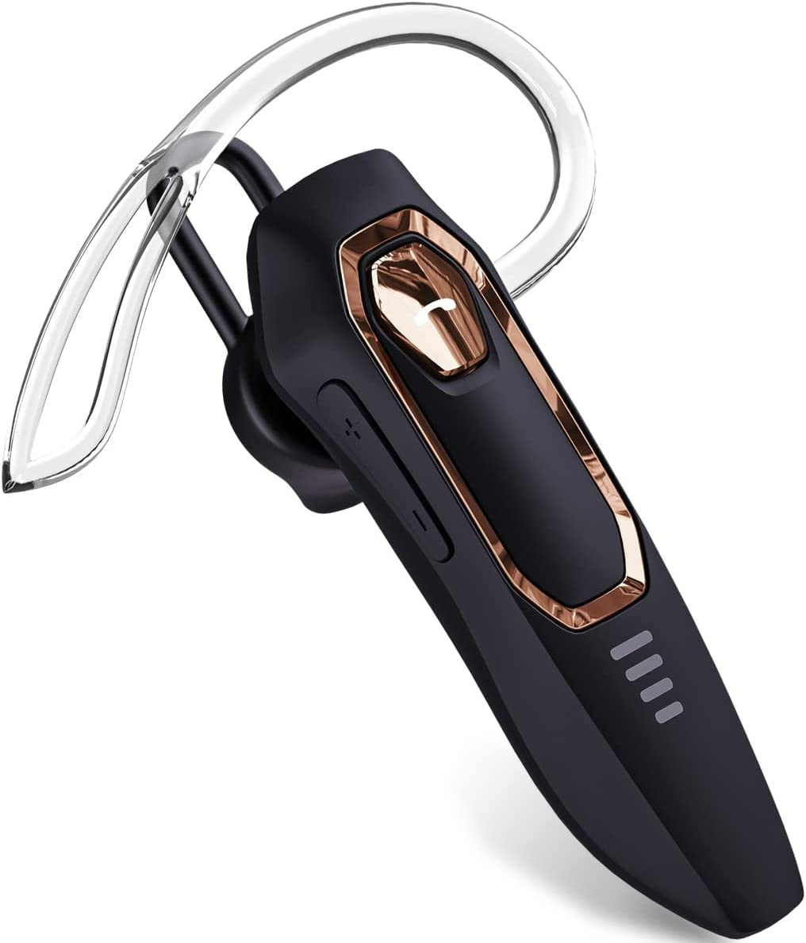 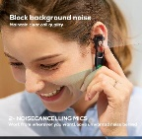 |  | 卡车司机、

 |  |  |  |  |  |  |  |  |  |  |  |  | https://www.amazon.cn/dp/B0BJV3NRPG?th=1

扩音器 | 随身扩音器 | 调试板 |  |  | 导游、老师讲课
 | 室内扩音器
拾音器 | 外接麦克风 |  |  |  | 餐馆服务员、

USB耳机耳放 | 带音频口Hub拓展坞 | PCBA |  |  | 扩展坞、

 | USB Dongle(小尾巴) |  |  |  | USB Dongle(小尾巴)

Mfi | Lightning Dongle(小尾巴)

SDK |  |  |  |  |  | 长丰 |  | MFi

